Рус
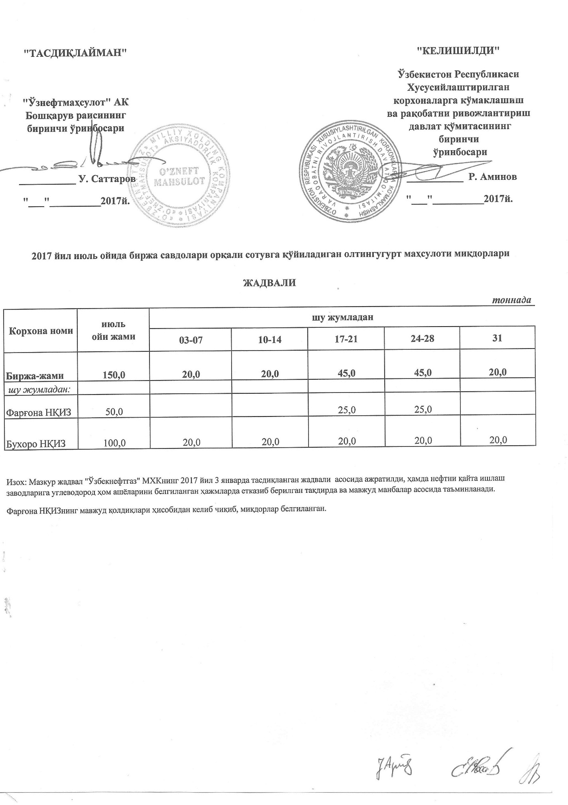
График выставления на биржевые торги серы
 |  |  |  |  |  | тонна
Наименование | июль | в том числе
 |  | 03-07 | 10-14 | 17-21 | 24-28 | 31
Всего | 150.0 | 20.0 | 20.0 | 45.0 | 45.0 | 20.0
в том числе:
Фаргенский НПЗ | 50.0 |  |  | 25.0 | 25.0
Бухарский НПЗ | 100.0 | 20.0 | 20.0 | 20.0 | 20.0 | 20.0

